作成上の留意点
 | 様式３－１【学校用】の作成上の留意点
１ タイトル・初任者名等の基本情報の記載について （提出用【鑑】）
 |  | 〈文書タイトルの入力〉 プルダウンリストから、「計画書」か「報告書」を選択してください。どちらかを選択すれば、セルの色が水色から白色に変わります。

①
③
②
 |  | 〈学校名・校長氏名の入力〉 ・緑色の部分には、①市町村、②学校名、③校長氏名を直接入力してください。 →入力すると、セルの色が緑色から白色に変わります。 ・水色の部分は、プルダウンリストから校種【「小学校」か「中学校」】を、義務教育学校 の場合は、「（前期課程）」か「（後期課程）」を選択してください。 →校種または課程を選択すると、セルの色が水色から白色に変わります。

④
⑤
⑥
⑧
※「小学校・義務教育学校前期課程」の場合、
免許教科について ⑤、⑦、⑨の入力欄が消えます。
※「従来」方式の場合、拠点校指導教員について
⑧、⑨の入力欄が消えます。
※必要な部分だけ、入力してください。
⑦
⑨
 |  | 〈初任者・指導教員等の基本情報の入力について〉 ・オレンジ色の部分は、「計画書」・「報告書」を選択することで自動で「計画」 「報告」の文字が出ます。 ・緑色の部分は、④初任者名、⑤担当教科（※中学校・義務教育学校後期課程のみ）、 ⑥校内指導教員名、 ⑦校内指導教員の免許教科（※中学校・義務教育学校後期課程のみ）、 ⑧拠点校指導教員名、 ⑨拠点校指導教員の免許教科（※中学校・義務教育学校後期課程のみ） を入力します。 ・水色の部分は、プルダウンリストから「拠点校」か「従来」を選択してください。 →どちらかを選択すれば、セルの色が水色から白色に変わります。

２ 研修の概要の記載について ※例は中学校拠点校方式のものです。

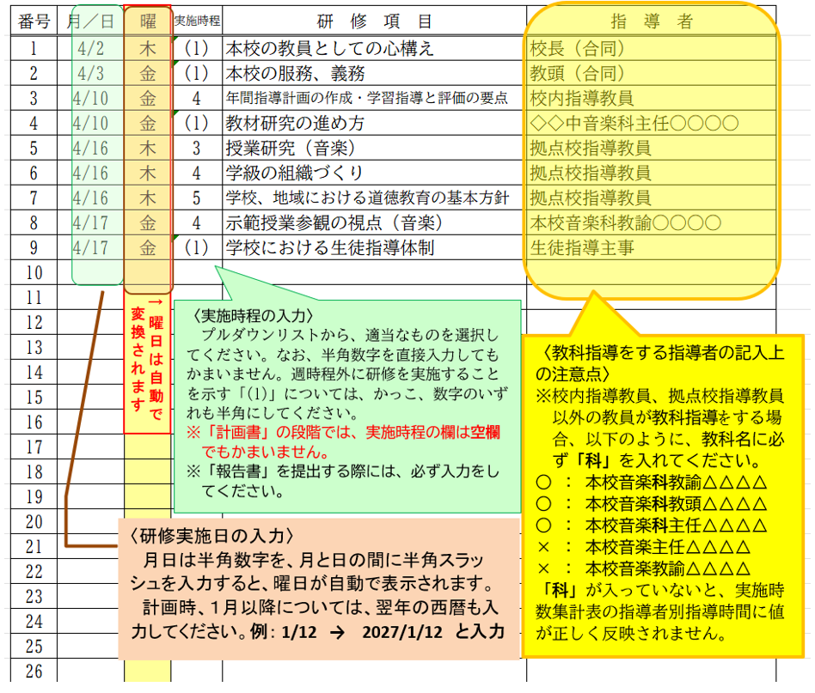

 |  | 〈研修領域の入力について〉
 |  |  | ※研修領域の入力欄は、印刷範囲外にあります。 ・研修領域は、必要に応じて入力してください。 ・研修領域を入力することで、同一シート内にある 集計表によって、研修領域別の指導時間を確認 することができます。 ・提出する文書【様式３－１】には、研修領域の部分 は印刷されません。 ※研修領域について ・道徳については、「特別の教科 道徳」となっても、 これまでどおり、道徳（研修領域④）として扱いま す。 ・小学校の外国語活動及び外国語科に関する研修 の領域は、小学校外国語（研修領域⑤）です。 ・中学校英語科の初任者が、小学校外国語に関する 内容について研修を行った場合は、教科指導（研 修領域③）として扱います。

３ 計画書・報告書の終末部分（実施時数集計表について）
 | ア 研修の最低実施時数の点検機能について
 | ＜校内研修の実施時数に関する条件＞ 校内研修の時数は、週５時間行うことを基本とする。 この場合、学期始めや学校行事の繁忙時期には、指導教員等を中心とする指導及び助言による研修を実施しない週が あってもやむを得ないが、年間30週を原則とし、150時間以上の研修時数が確保されなければならないものとする。 なお、拠点校方式については、校内指導教員と拠点校指導教員の担当する時間を下記のとおり行うものとする。 ア 校内指導教員は、校外研修、拠点校指導教員研修日以外の日に週２時間を基本に、年間30週を原則とし、60時間 以上の研修を行うものとする。 イ 拠点校指導教員は、週１回の割合で当該学校に訪問し、週３時間を基本に、年間30週を原則とし、90時間以上の研 修を行うものとする。 （令和８年度 小・中・義務教育学校 初任者研修の手引 p.6 Ⅱ２（2）初任者研修年間研修計画作成要領より抜粋）

＜最低実施時数の点検機能＞各種研修時数の条件を満たすように年間指導計画及び報告をしてください。
・拠点校方式のシート： 実施時数が１５０時間、拠点校指導教員による指導時間が９０時間、拠点校指導教員
以外 の指導時間が６０時間を下回ると、それぞれ時数の欄と数字が赤くなります。
・従来方式のシート ： 実施時数が１５０時間を下回ると、時数の欄と数字が赤くなります。

 | ＜初任者研修の複数配置校で行うことのできる研修の「合同」の実施について＞ 校内研修において、複数の初任者に同時に研修を実施しても、研修効果が十分に確保できる場合は、 週時程内外を問わず、年に数回、同時に実施することは構わない。その場合は、年度当初に作成する年 間指導計画書の「指導者」の欄に （合同）と明記しておくこと。 ※（例）生徒指導担当が「学校における生徒指導体制」に関する講話を同時に２人の初任者に行 う。 ※拠点校指導教員が担当する校内研修は除く。 ※「合同」は、拠点校指導教員以外が担当する校内研修のうち20時間を限度とする。 （令和８年度 小・中・義務教育学校 初任者研修の手引 p.38 Ⅳ４(2)令和８年度の留意事項より抜粋）

＜複数の初任者に「合同」で行った時数の点検機能＞
「合同」の実施時数の条件を満たすように年間指導計画及び報
告をしてください（初任者一人配置校は、「合同」の時間数が
０になります）。
・計画書（または報告書）の指導者の欄に記載した「（合同）」の
時数が２０時間を上回ると、時数の欄と数字が赤くなります。

 | イ 実施時数集計表の取扱上の注意
＜指導者別時数計上の仕方＞
Ｒ元年度より、計画書（または報告書）に記載される研修日数等については、①実施日数、②実施時数、③指導者別時数【校長・教頭】、【指導教員】、【拠点校指導教員】、【その他の教員】になります。
注意 ： 校内指導教員、拠点校指導教員以外の教員が教科指導の研修（研修領域③）を実施する場合
の指導者時数は、「指導教員」の欄に含めます。
※入力フォームは、校内指導教員、拠点校指導教員以外の教員が教科指導を実施する場合、
指導者の欄に併記する教科名に「科」を入れれば、この研修の指導者別時数が、「指導
教員」の時数に計数される仕組みになっています。
※逆に、教科指導（研修領域③）以外の研修の指導者欄には、「科」を記載すると、集計
が合わなくなりますので、「科」を入れないでください。
（例：教科指導の研修以外の研修において、
○情報主任 → 指導者別時数には、「その他の教員」でカウントされます。
×情報科主任 → 指導者別時数には、「指導教員」でカウントされてしまいます。

①
②
③

研修領域別時数は、
計画書（または報告書）には、
記載されません。

リンク図の貼付
＜日数及び時数の値の反映＞
日数及び時数の値については、計画書等に必要事項を入力すると、値が自動で計数され、自動でシートに反映されます。
【印刷面はリンク図貼付のため、値を入力することはできません】

＜印刷面の外にある計算表の取り扱い＞
実施日数及び各種時数は、計画書等に入力した情報を読み取って集計し、一旦印刷面外の表（計算表）に反映されます。したがって、直接入力によって、この計算表の値を変えてはいけません。

４ 様式３－２を様式３－１にコピー＆ペーストする方法
 |  | ※注意 シートの保護を解除することで、計算式が壊れることがあります。②③以外のコ ピー、貼り付けは行わないようにしてください。
 |  | ①【様式３－1】の「校閲」にある「シート保護の解除」をクリックし、保護を解錠する。

 |  | ②【様式３－２】のこの部分のみをコピーする。

 |  | ③【様式３－１】の記入を終えた末尾に「貼り付け（P)」で貼り付ける。

 |  | ④指導者の欄に「拠点校指導教員」と入力する。

 |  | ⑤「月／日」の右下のクリックし、「昇順」を選択する。

ここをクリックし、「昇順」を選択すると、日付順になる。
ただし、1～３月が２０２６／○／○になっていると先頭に来てしまうので、その場合は、２０２７／○／○に訂正してから行う。

 |  | ⑥【様式３－１】の「校閲」にある「シート保護」をクリックし、保護をかける。

 |  | ※この手順でできるのは、令和６年度以降です。それ以前のシートではこの手順ではできません。

《記入例》 提出用【鑑】
記入例
※ の部分は、プルダウンリストから、該当するものを選択してください。
※ の部分は、学校名、氏名等正しく入力してください。
※ の部分は、自動で （ 計画 ・ 報告 ）の文字が表示されます。
※ 中学校については、プルダウンリストから担当教科を選択してください。

様式３－１
様式３－２
令和８年度 |  |  |  | 初任者研修年間指導計画書 |  |  |  |  |  |  |  |  | 【学校用】

愛知県教育委員会義務教育課長 殿

 |  |  |  |  |  |  |  | ○○市 |  |  | 立 | △△ |  | 中学校

※ 職印は、不要です。
 |  |  |  |  |  |  |  |  | 校長氏名 |  |  | 愛知 一郎

別添のとおり、下記の者の初任者研修について |  |  |  |  |  |  |  |  | 計画 | します。

 | 初任者名（ |  | 初野 一歩 |  |  | ）

 | 免許教科（ |  | 音楽 |  |  | ）
 | （ | 拠点校 | ） | 方式

 | 校内指導教員名 （ |  |  |  | 尾張 太郎 |  | ） | 免許教科( |  |  | 英語 |  | ）

 | 拠点校指導教員名（ |  |  |  | 三河 花子 |  | ） | 免許教科( |  |  | 保健体育 |  | ）

《記入例》 様式３－１
記入例
 |  |  |  |  |  |  |  |  |  |  |  |  |  |  | こちらの表は様式３－１集計用ですので、変更しないようにお願いします。
様式３－１ |  | 令和８年度 初任者研修年間指導計画書 【学校用】 |  |  |  |  |  |  |  |  |  |  |  |  | 項目 | 実施 日数 | 実施 時数 | 指導者別時数 |  |  |  | 研修領域別時数
 |  |  |  |  |  |  |  |  | （ 中学校 ・ 拠点校 方式 ） |  |  |  |  |  |  |  |  | 校長 教頭 | 指導教員 | 拠点校 指導教員 | その他の教員 | ① | ② | ③ | ④ | ⑤ | ⑥ | ⑦ | ⑧ | ⑨
校内指導教員名 （ |  |  |  | 尾張 太郎 |  |  | ) | 免許教科( |  |  | 英語 | ) |  |  |  |  |  |  |  |  |  | 基礎的素養 | 学級経営 | 教科指導 | 道 徳 | 小学校 外国語 | 総合的な 学習の時間 | 特別活動 | 生徒指導 | キャリア教育 （進路指導）
拠点校指導教員名（ |  |  |  | 三河 花子 |  |  | ) | 免許教科( |  |  | 保健体育 | ) |  |  | 年間合計 | 5 | 9 | 2 | 3 | 3 | 1 | 2 | 1 | 4 | 1 | 0 | 0 | 0 | 1 | 0
 |  |  |  |  |  |  |  |  |  |  |  |  |  |  |  | 日 | 時間 | 時間 | 時間 | 時間 | 時間 | 時間 | 時間 | 時間 | 時間 | 時間 | 時間 | 時間 | 時間 | 時間
○○市 |  | 立 | △△ |  | 中学校 | 初任者名 |  | 初野 一歩 |  |  | 免許教科 |  | 音 楽 |  | 【参考】拠点校指導教員以外の教員からの指導時数の計 |  |  |  |  |  | 6 | ↑ ↑ ↑ ↑ ↑ 研修領域別時数は、計画書（または報告書）には記載されません
 |  |  |  |  |  |  |  | ※免許教科は、中学校・義務教育学校後期課程のみ |  |  |  |  |  |  | 【参考】複数の初任者に「合同」で指導した時数の計 |  |  |  |  |  | 2
〈研修領域の入力について〉
研修領域の入力は不要です。
研修領域ごとの実施時数の確認等で活用してください。
〈研修領域〉
① 基礎的素養
② 学級経営
③ 教科指導
④ 道徳
⑤ 小学校外国語
⑥ 総合的な学習の時間
⑦ 特別活動
⑧ 生徒指導
⑨ キャリア教育（進路指導）
番号 | 月／日 | 曜 | 実施時程 | 研 修 項 目 |  |  |  |  |  | 指 導 者 |  |  |  | 研修領域
1 | 2026-04-02 | 46114 | (1) | 本校の教員としての心構え |  |  |  |  |  | 校長（合同） |  |  |  | ① |  |  |  |  | 指導者（例）
2 | 2026-04-03 | 46115 | (1) | 本校の服務、義務 |  |  |  |  |  | 教頭（合同） |  |  |  | ① |  |  |  |  | 校長
教科名や指導者氏名を実際にこちらに入力すれば、プルダウンリストにそのまま反映されます。
3 | 2026-04-10 | 46122 | 4 | 年間指導計画の作成・学習指導と評価の要点 |  |  |  |  |  | 校内指導教員 |  |  |  | ③ |  |  |  |  | 校長（合同）
4 | 2026-04-10 | 46122 | (1) | 教材研究の進め方 |  |  |  |  |  | ◇◇中音楽科教諭○○○○ |  |  |  | ③ |  |  |  |  | 教頭
5 | 2026-04-16 | 46128 | 3 | 授業研究（音楽） |  |  |  |  |  | 拠点校指導教員 |  |  |  | ③ |  |  |  |  | 教頭（合同）
6 | 2026-04-16 | 46128 | 4 | 学級の組織づくり |  |  |  |  |  | 拠点校指導教員 |  |  |  | ② |  |  |  |  | 校内指導教員
7 | 2026-04-16 | 46128 | 5 | 学校、地域における道徳教育の基本方針 |  |  |  |  |  | 拠点校指導教員 |  |  |  | ④ |  |  |  |  | 拠点校指導教員
8 | 2026-04-17 | 46129 | 4 | 示範授業参観の視点（音楽） |  |  |  |  |  | 本校音楽科教諭○○○○ |  |  |  | ③ |  |  |  |  | 本校○○科教諭△△△△
9 | 2026-04-17 | 46129 | (1) | 学校における生徒指導体制 |  |  |  |  |  | 生徒指導主事 |  |  |  | ⑧ |  |  |  |  | ◇◇小○○科教諭△△△△
10 |  |  |  |  |  |  |  |  |  |  |  |  |  |  |  |  |  |  | ◇◇中○○科教諭△△△△
11 |  |  |  |  |  |  |  |  |  |  |  |  |  |  |  |  |  |  | ◆◆市○○科教科指導員△△△△
12 |  |  |  |  |  |  |  |  |  |  |  |  |  |  |  |  |  |  | 生徒指導主事
13 |  |  |  |  |  |  |  |  |  |  |  |  |  |  |  |  |  |  | 進路指導主事
14 |  |  |  |  |  |  |  |  |  |  |  |  |  |  |  |  |  |  | 保健主事
15
〈指導者の入力〉
指導者のセルには、プルダウンリストを活用してください。
①プルダウンリストに当てはまる指導者を入力する場合
プルダウンリストから選択します。
②教科指導（研修領域③）をする指導者（校内指導教員、拠点校指導教員を除く）
を入力する場合
・一旦、プルダウンリストから最も適切なものを選択します。
・実際の教科名や指導者氏名を直接入力します。（市町村や役職の変更も可）
※指導者別実施時数の計数の都合で、教科に必ず「科」をつけてください。
教科指導（研修領域③）以外の研修の場合、指導者の欄には教科名等をつ
けません。（例：「道徳主任」，「特活主任」，「情報主任」・・・「科」を
つけない）
③プルダウンリストに当てはまる指導者が見当たらない場合
・通常通り、直接入力します。
16
17
18
19
20
21
22
23
24
25
26
 |  |  |  | …

148
149
150

提出用【鑑】
※ の部分は、プルダウンリストから、該当するものを選択してください。
※ の部分は、学校名、氏名等正しく入力してください。
※ の部分は、自動で （ 計画 ・ 報告 ）の文字が表示されます。
※ 中学校・義務教育学校後期課程については、 プルダウンリストから担当教科
を選択してください。

様式３－１【学校用】
様式３－２【拠点校指導教員用】

令和８年度

愛知県教育委員会義務教育課長 殿

 |  |  |  |  |  |  |  |  | 立

 |  |  |  |  |  |  | 校長氏名

別添のとおり、下記の者の初任者研修について |  |  |  |  |  |  |  | します。

 | 初任者名（ |  |  | ）

 | 免許教科（ |  |  | ）
 | （ | ） | 方式

 | 校内指導教員名 （ |  |  |  | ） | 免許教科( |  |  |  | ）

 | 拠点校指導教員名（ |  |  |  | ） | 免許教科( |  |  |  | ）

